상품제안서
25절 트레이스 양장다이어리 | 상품코드: F00083

 |  |  |  |  |  |  | 02-412-0044 | www.easy1.co.kr
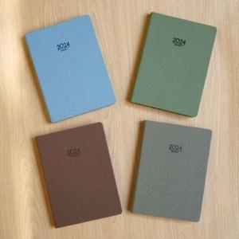

【상세/제작정보】 | *내지-노트식 *화보 삽입은 추가옵션으로 별도 문의바랍니다.

【인쇄/포장옵션】 | 불박 / 포장불가능

【공급단가】 | 수량 | 200~ | 500~ | 1,000~ | 3,000~ | 5,000~
*VAT별도 | 단가 | 7,940원 | 7,420원 | 7,250원 | 6,960원 | 6,670원

【상품 URL】 | http://www.easy1.co.kr/src/goods_detail.php?gdno=83

